Hoja1
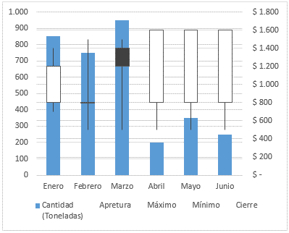
Módulo de Excel Avanzado - Unformes comparativos
Distintas maneras en que las gráficas de Excel pueden representar dos escalas de valores numéricos en dos de sus ejes.
Actividad
1- Basado en los rangos A6:D9, A20:B28 y A33:F39 construya las gráficas de la correspondiente imagen de la derecha y asegúrese de entender bien el procedimiento utilizado, para posteriormente responder las preguntas del cuestionario.

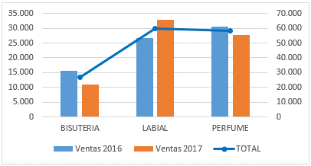
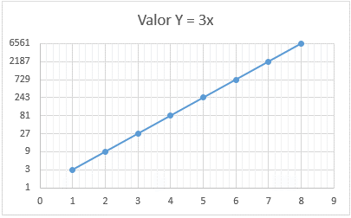
 | Ventas 2016 | Ventas 2017 | TOTAL |  | Gráficas a crear basadas en las imágenes:
BISUTERIA | 15,618 | 10,968 | 26,586 |  | Imagen | Gráfica
LABIAL | 26,726 | 32,870 | 59,596
PERFUME | 30,458 | 27,620 | 58,078

Valor X | Valor Y = 3x
1 | 3
2 | 9
3 | 27
4 | 81
5 | 243
6 | 729
7 | 2,187
8 | 6,561

Fecha | Cantidad (Toneladas) | Apretura | Máximo | Mínimo | Cierre
Enero | 850 | $ 800 | $ 1,400 | $ 700 | $ 1,200
Febrero | 750 | $ 800 | $ 1,500 | $ 500 | $ 800
Marzo | 950 | $ 1,400 | $ 1,500 | $ 500 | $ 1,200
Abril | 200 | $ 800 | $ 1,500 | $ 500 | $ 1,600
Mayo | 350 | $ 800 | $ 1,500 | $ 500 | $ 1,600
Junio | 250 | $ 800 | $ 1,500 | $ 500 | $ 1,600

 |  |  |  |  | Imagen | Gráfica

